Титул
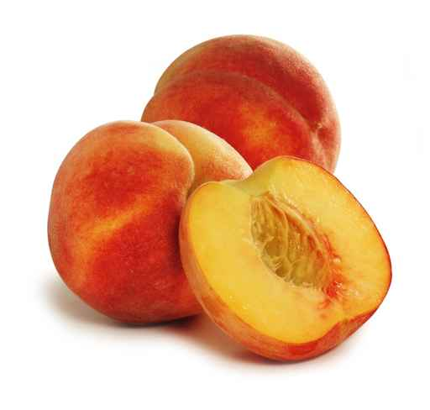
 | Мунициальное бюджетное общеобразовательное учреждение "Средняя общеобразовательная школа №6"

"IM GARTEN "

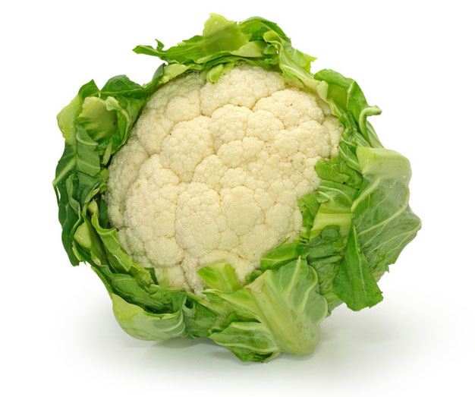

 |  |  | подготовила: учитель немецкого языка Соловьянова Татьяна Анатольевна

 |  | Новомосковск 2014

Регистрация
немецкий язык

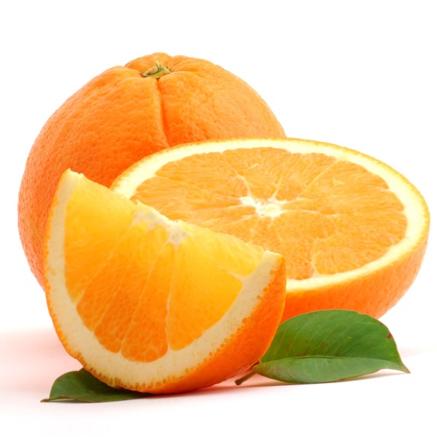

 |  |  |  | ЛЕКСИЧЕСКИЕ КРОССВОРДЫ

 |  |  | "IM GARTEN "

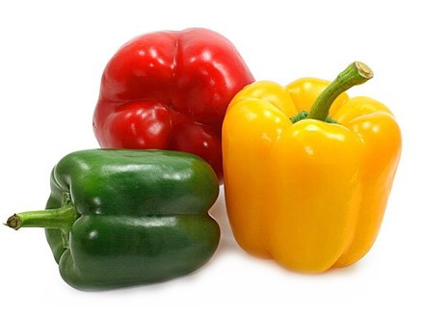

№ 1
№ 2
 |  | регистрация
 | Фамилия
 | Имя
 | Класс

№1
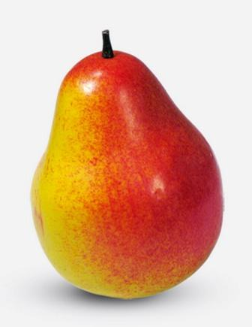
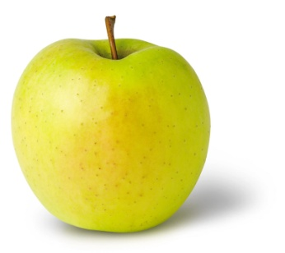
 |  |  |  | 1 |  |  | 5 |  | 1 | 2 | 3
 | 3 |  | O | B | S | T

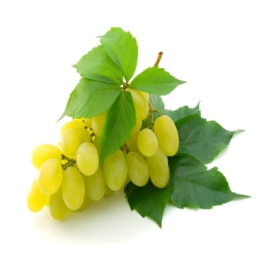
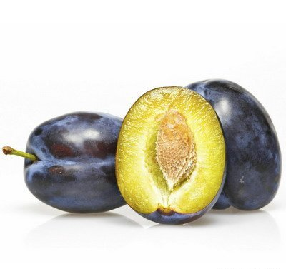
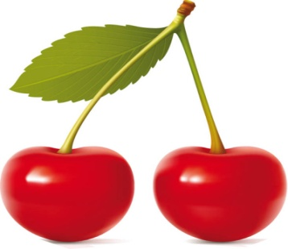
2
 |  |  |  |  |  |  |  |  | Falsch! | Falsch! | Falsch!
 |  | 4 |  |  |  |  |  |  | 4 | 5 | 6

 |  |  | 6

 |  |  |  |  |  |  |  |  | Falsch! | Falsch! | Falsch!

 |  |  |  |  |  |  |  | Noch einmal!

 |  |  |  |  | 1 | BIRNE
 |  |  |  |  | 2 | PFIRSICH
 |  |  |  |  | 3 | APFEL
 |  |  |  |  | 4 | WEINTRAUBE
 |  |  |  |  | 5 | PFLAUME
 |  |  |  |  | 6 | KIRSCHE

 |  |  |  |  |  | BirnePfirsichApfelWeintraubePflaumeKirsche

№2
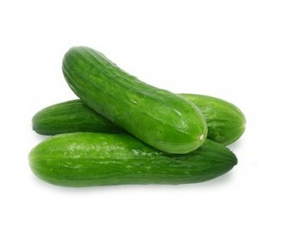
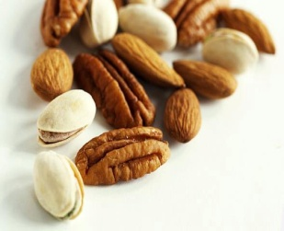
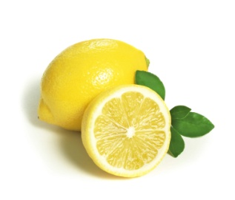
 |  |  |  | 1 | G
 |  |  | 2 |  | U |  |  |  | 1 |  | 2 |  | 3
 |  | 3 |  |  | T
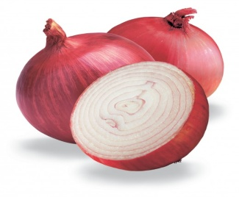
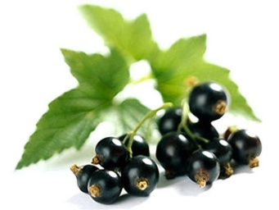

 | 4 |  |  |  | E
5 |  |  |  |  | N |  |  |  |  | 4 |  | 5 |  | 6


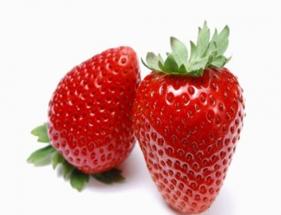
 | 6 |  |  |  |  |  |  | A
 |  |  |  |  |  |  | 7 | P
 |  |  |  |  |  | 8 |  | P |  | 7 |  | 8 |  | 9
 |  |  | 9 |  |  |  |  | E
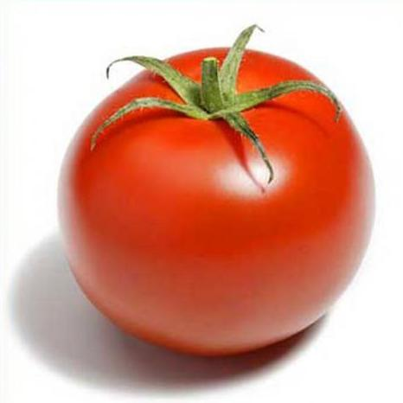
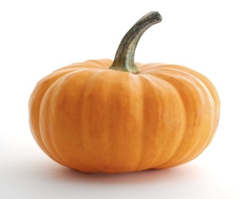
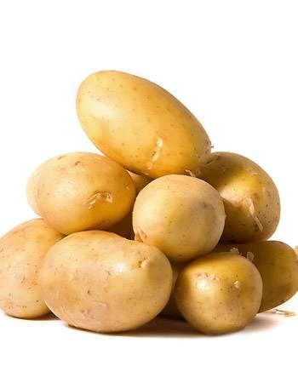
 |  |  |  |  |  |  | 10 | T
 |  |  | 11 |  |  |  |  | I
 |  |  |  | 12 |  |  |  | T |  | 10 |  | 11 |  | 12

 |  | PRÜFE NOCH EINMAL!

№2(2)
 |  |  |  | 1 | G | 0 | 0 | 0 | 0
 |  |  | 2 | 0 | U | 0 | 0 |  |  |  |  |  |  | 1 |  |  | 2 |  | 3
 |  | 3 | 0 | 0 | T | 0 | 0 | 0 | 0
 | 4 | 0 | 0 | 0 | E | 0 | 0 | 0
5 | 0 | 0 | 0 | 0 | N | 0 | 0 | 0 | 0 | 0 | 0 | 0 | 0 |  |  | 4 |  | 5 |  | 6


 | 6 | 0 | 0 | 0 | 0 | 0 | 0 | A | 0 | 0 | 0 | 0
 |  |  |  |  |  |  | 7 | P | 0 | 0 | 0 | 0 | 0 | 0
 |  |  |  |  |  | 8 | 0 | P | 0 | 0 | 0 |  |  |  |  | 7 |  | 8 |  | 9
 |  |  | 9 | 0 | 0 | 0 | 0 | E | 0 | 0 | 0
 |  |  |  |  |  |  | 10 | T | 0 | 0 | 0 | 0 | 0
 |  |  | 11 | 0 | 0 | 0 | 0 | I | 0
 |  |  |  | 12 | 0 | 0 | 0 | T | 0 | 0 | 0 | 0 | 0 | 0 |  | 10 |  | 11 |  | 12

 |  |  |  | ОБЩЕЕ КОЛИЧЕСТВО НАБРАННЫХ БАЛЛОВ |  |  |  |  |  |  |  |  |  |  | 0

